09
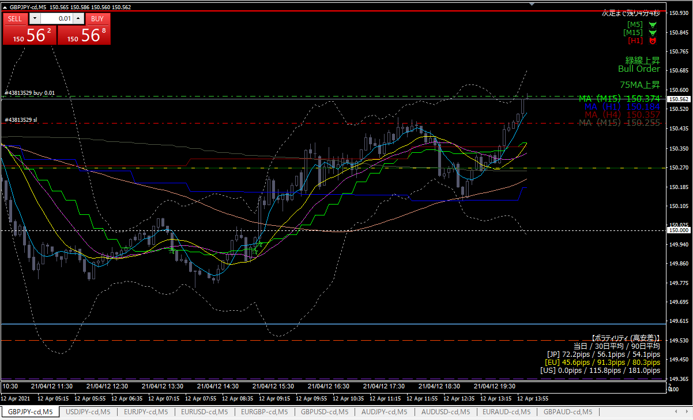

ロング

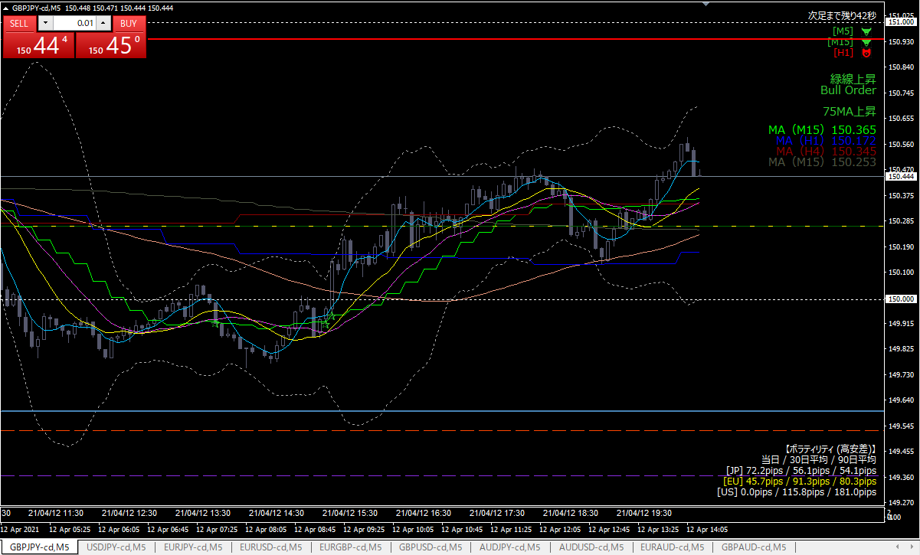

損切り

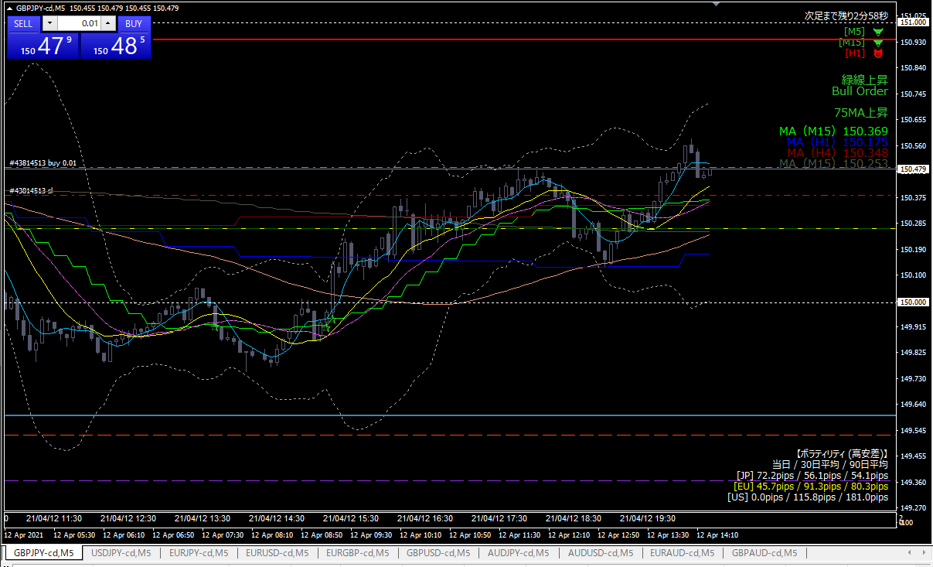

再エントリー
ロング

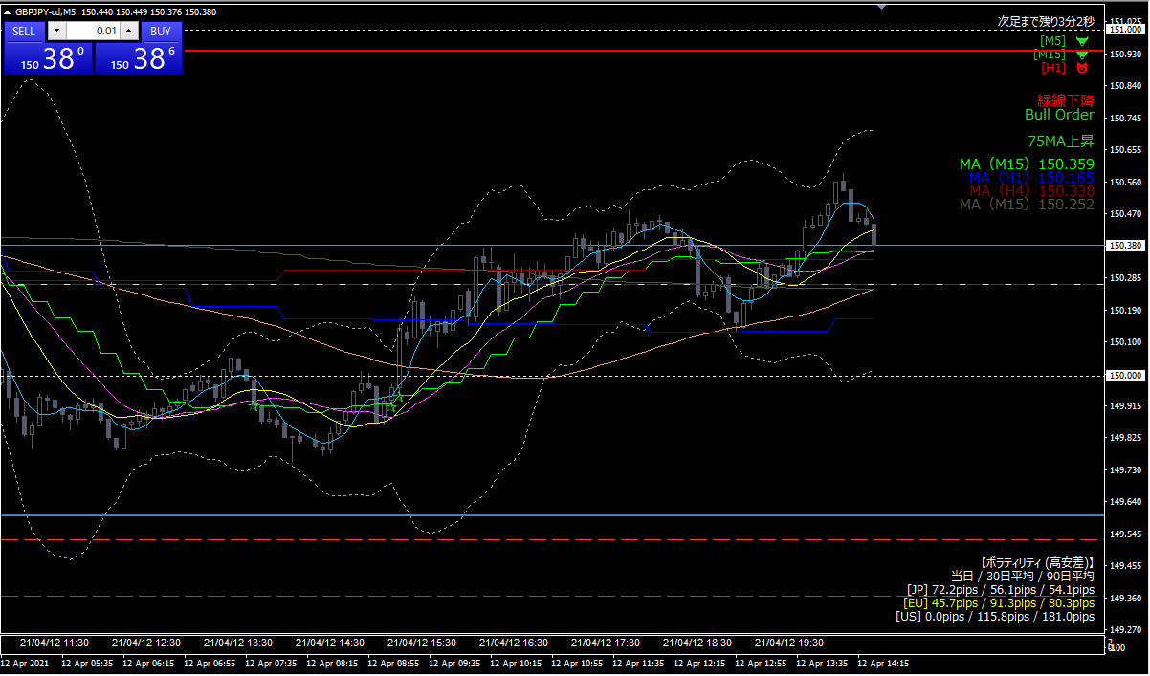

損切り

08
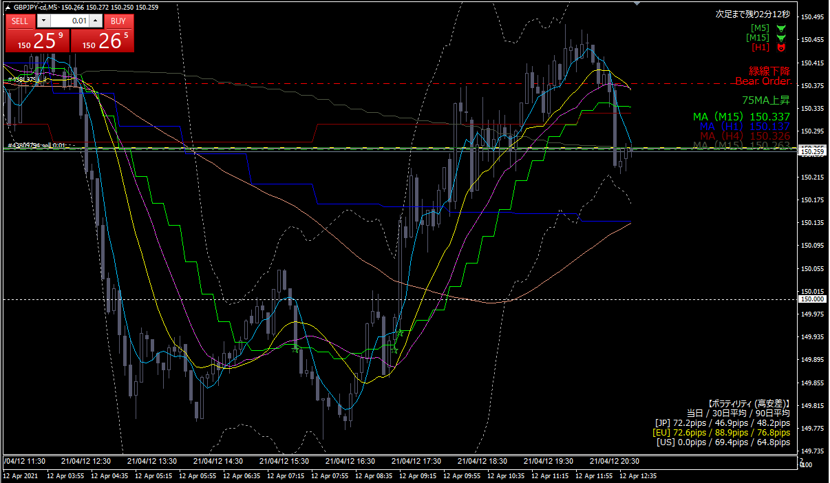

ショート

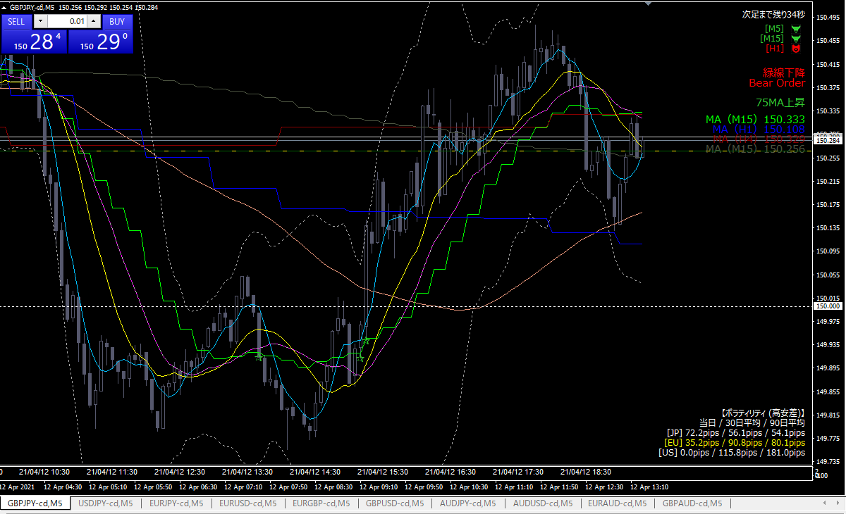

利確

利確根拠
 | 損をしないラインにトレイリングストップを移動したら、それに引っかかった

07
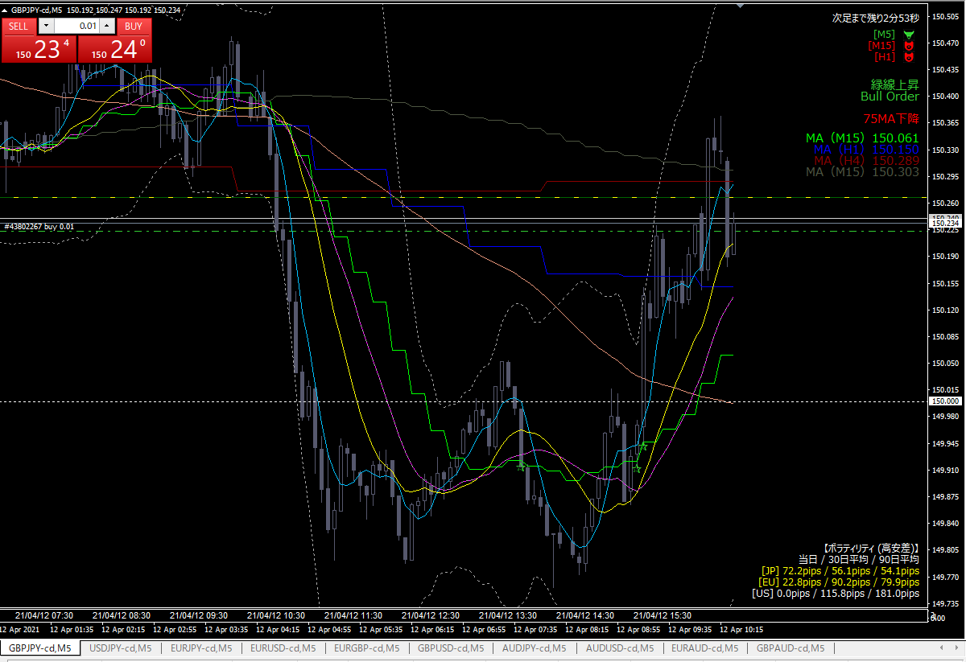

ロング

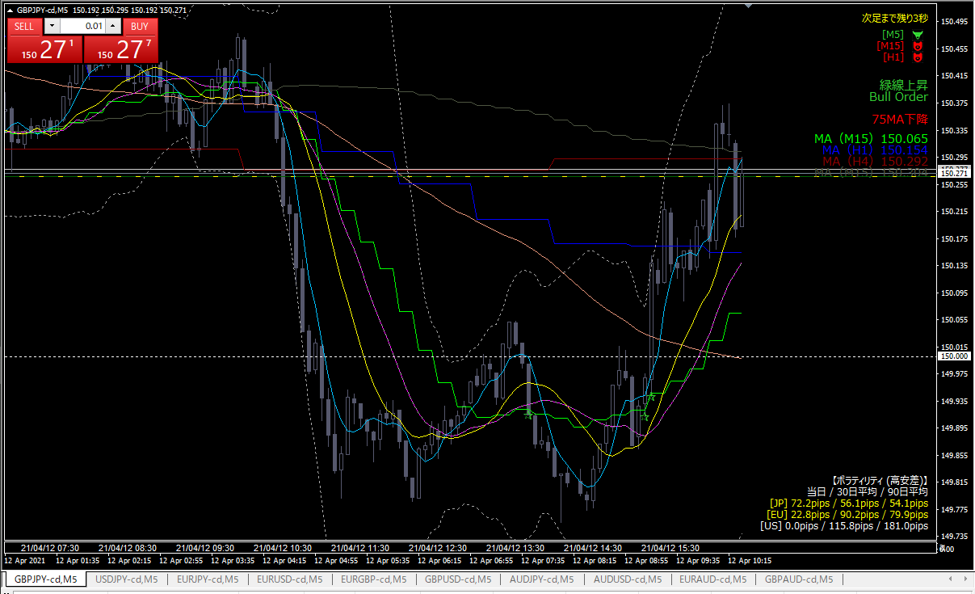

利確

06
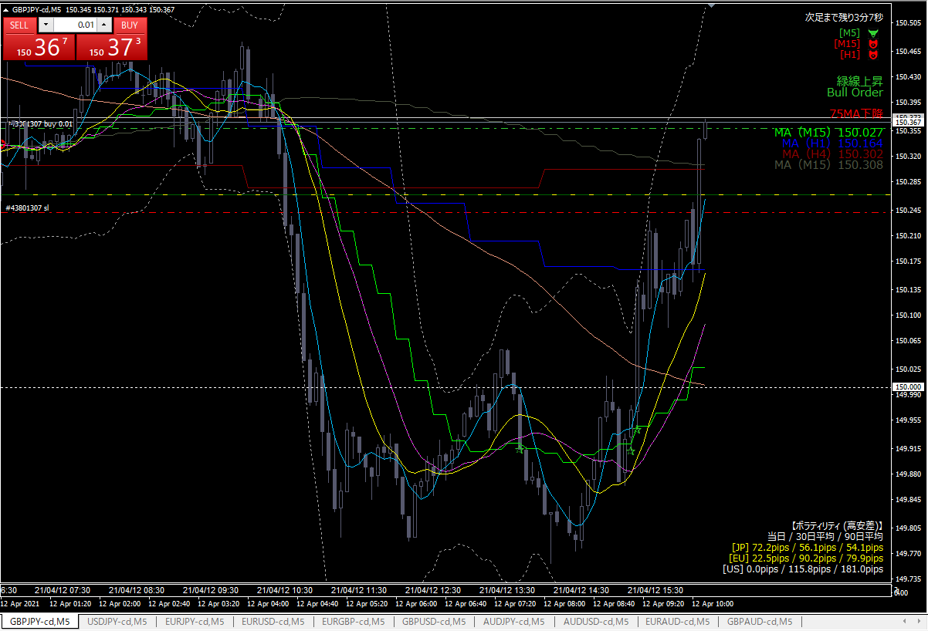

ロング

ピボットを下回ったら損切り
ピボットまでは下がったら増し玉する

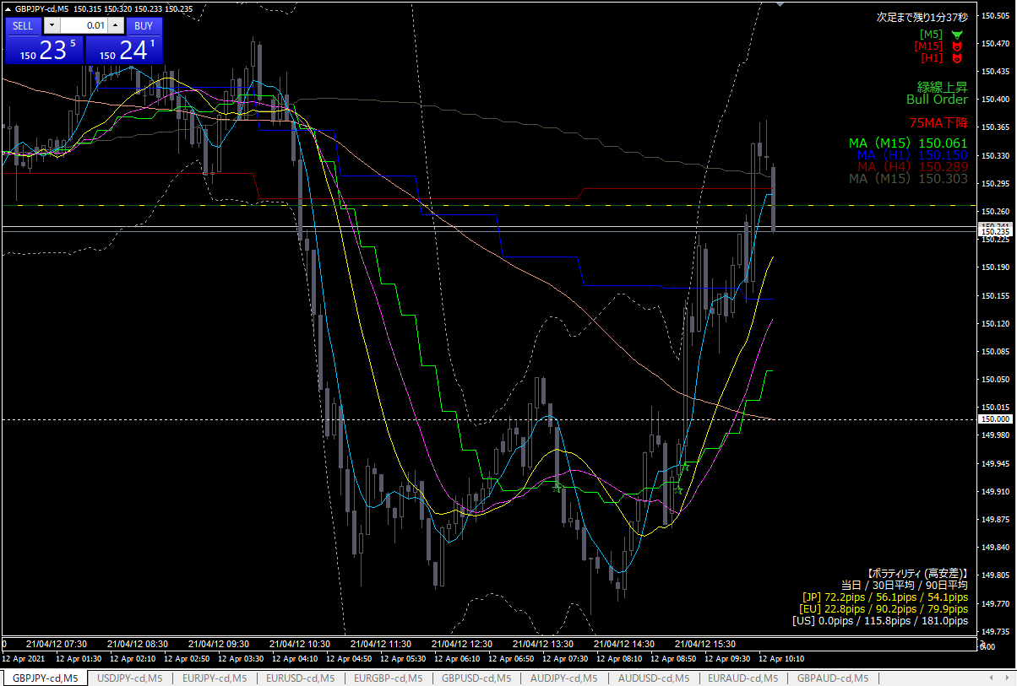

損切り

05
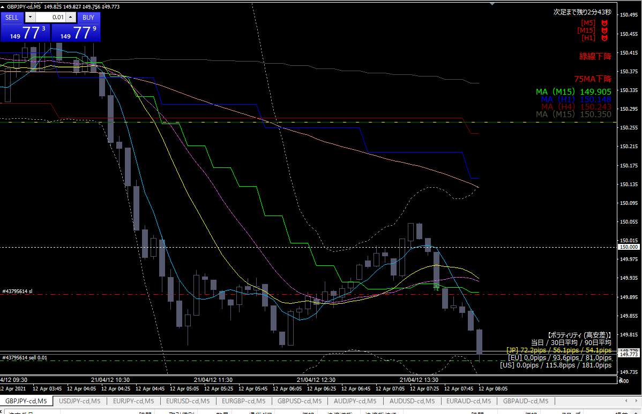

ショート

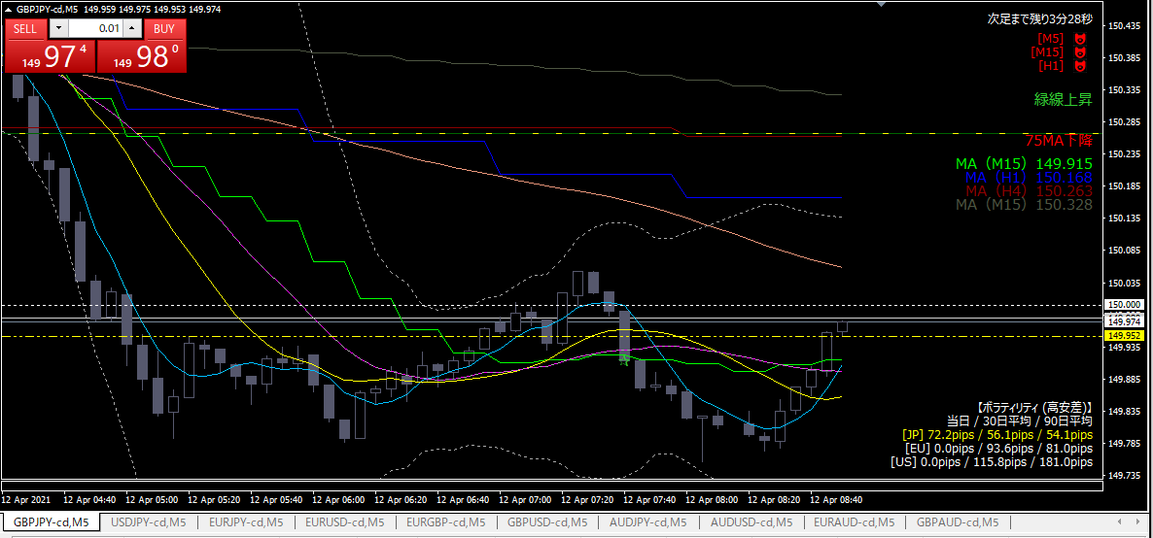

抵抗線(黄色点線)うわ抜け
損切り
ドテンロング

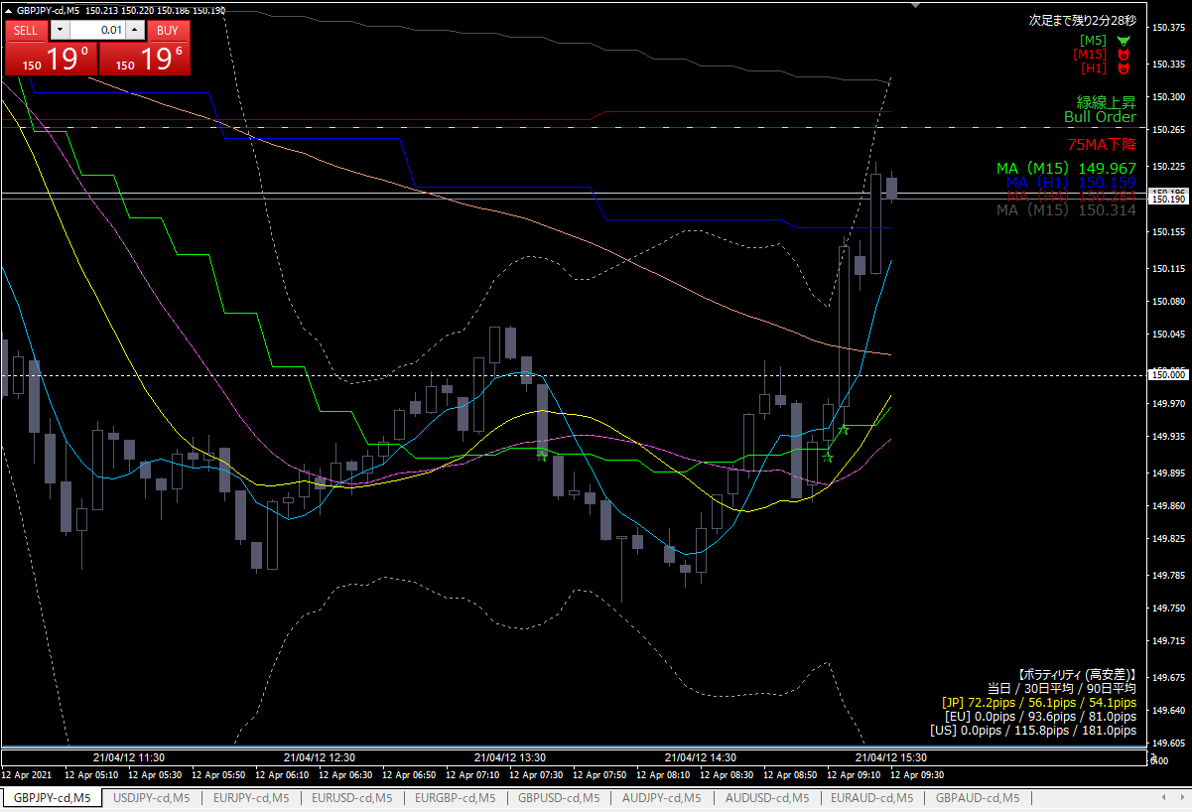

利確

04
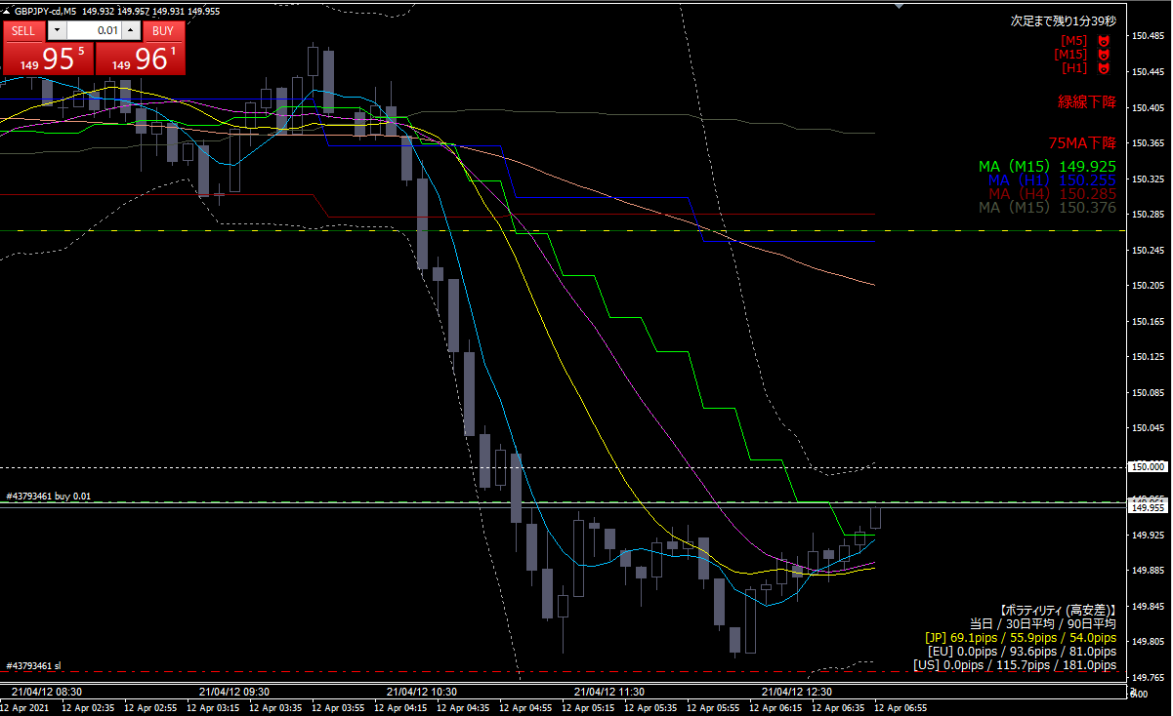

ロング

エントリー根拠
 | ダブルボトムをつけ、ネックラインを超えた
 | →あまりにもわかりやすいので、ダマシかも・・

損切り
 | ボトムラインを下回ったら

利確
 | １時間MAもしくは75SMAタッチ。

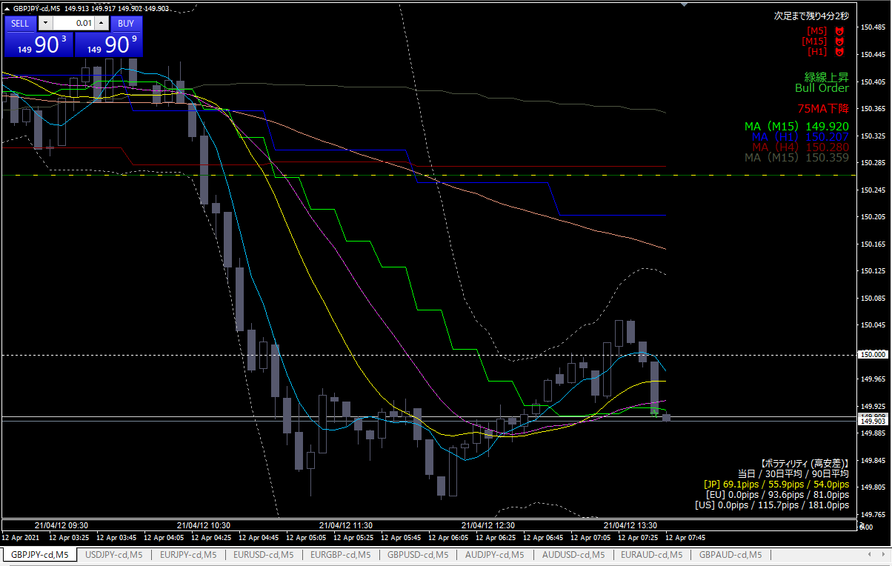

利確

利確根拠
 | トレイリングストップに引っかかり、微利益で撤退

コメント
 | 直近、抵抗線になっていたキリ番ブレイクはダマシだった

03
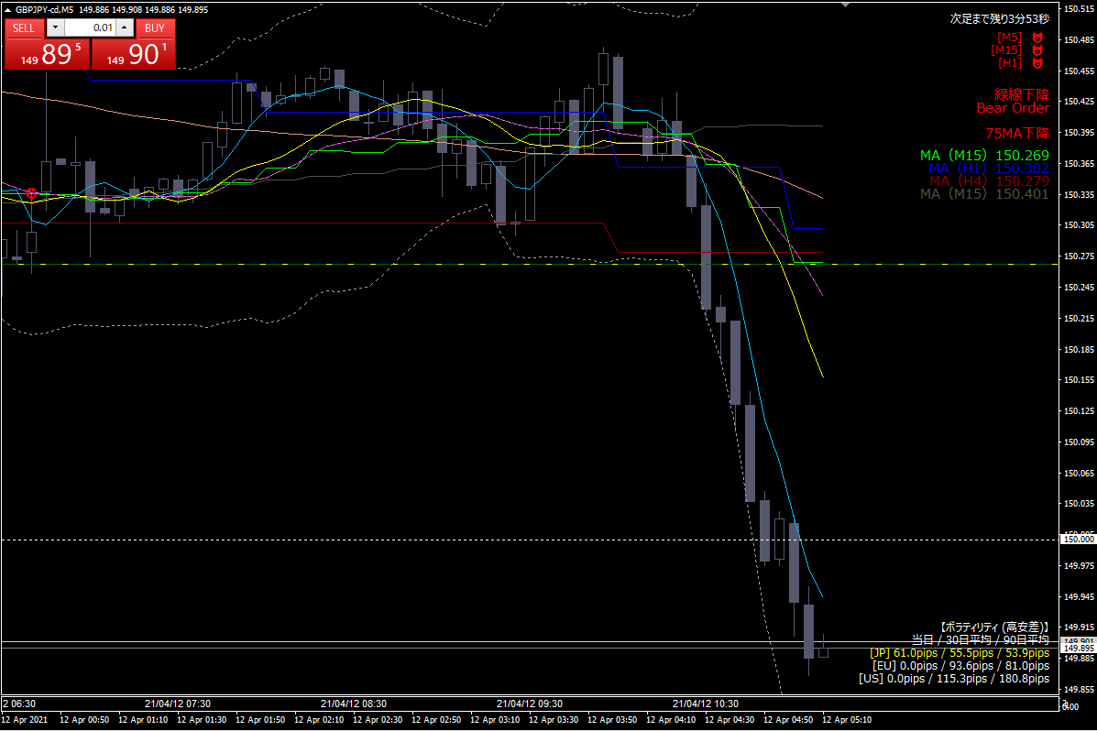
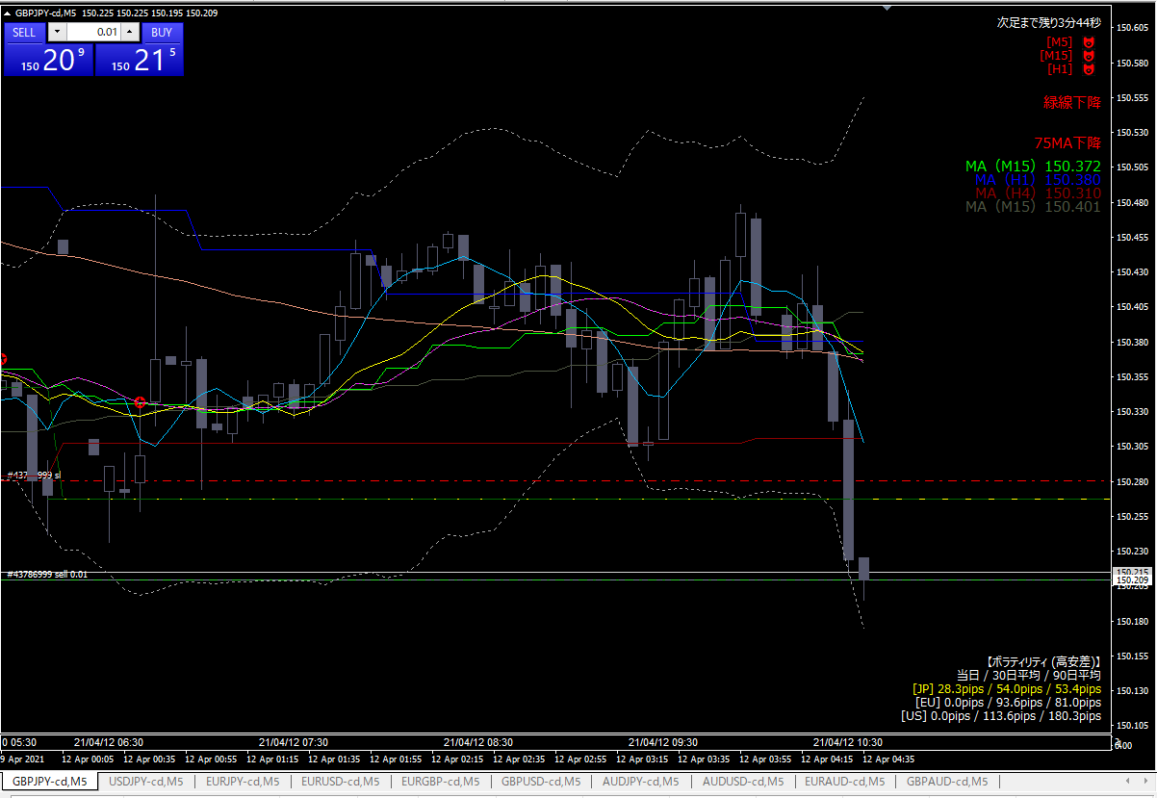
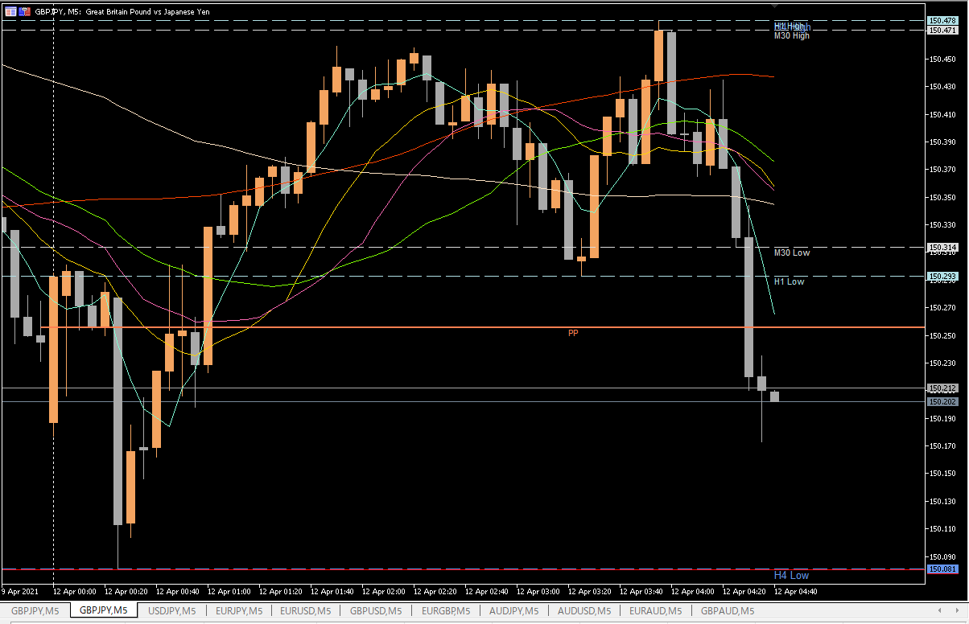

ショート

エントリー根拠
 | ダウントレンドに入ったと判断
 | 今日の01, 02で引いていたトレンドラインは間違っていた

損切り
 | 直近ピボットを実体が超えたら

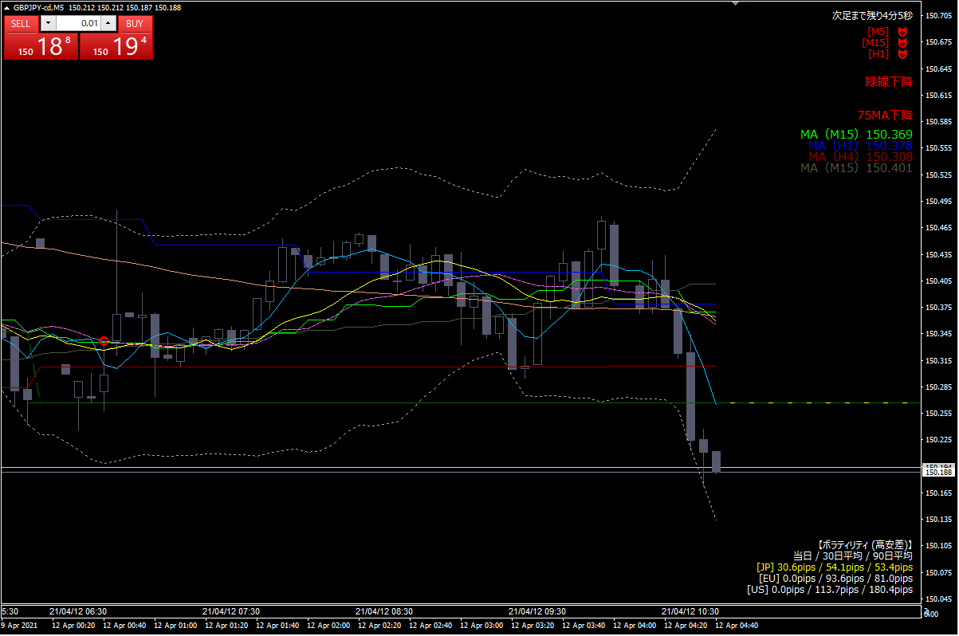

利確

 | 利確根拠
 |  | OANDAとTradingviewと比較すると、レートがおかしいため、急遽撤退

 | 反省点
 |  | 落ち始めに乗れたのに、利益を取り逃がした（下図参照）
 |  | 午前中のチャンスはこれで終わり。午後３時まで待つこと。

02
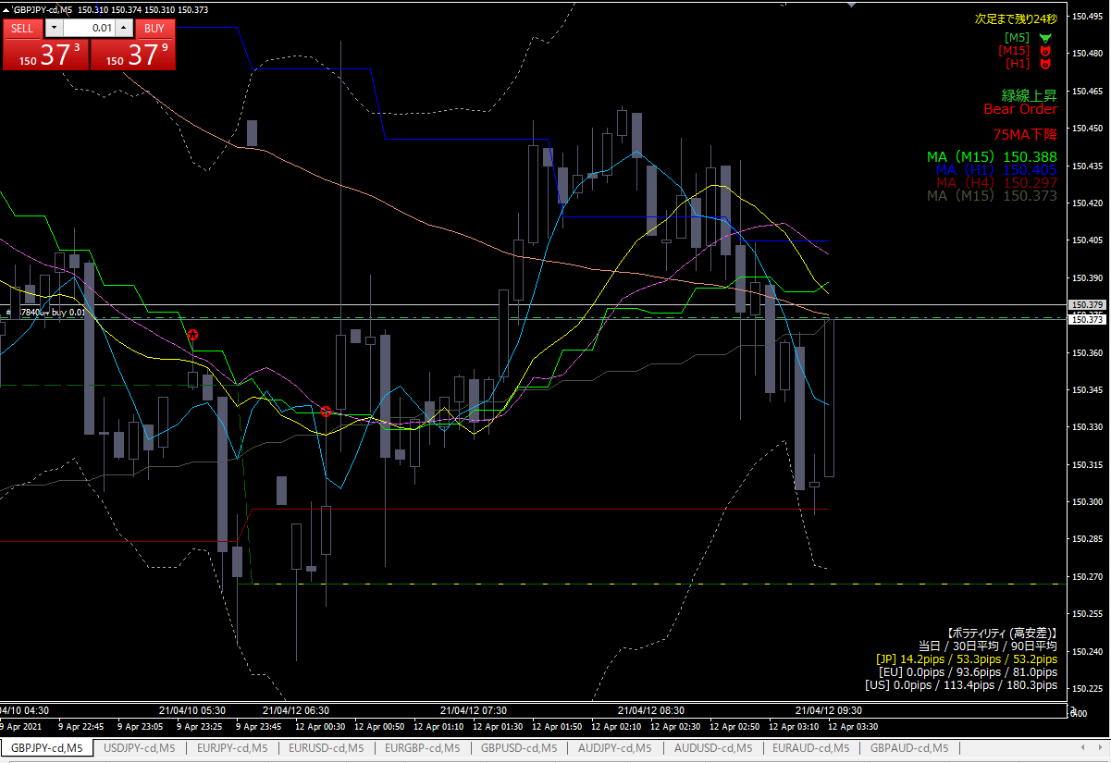

ロング

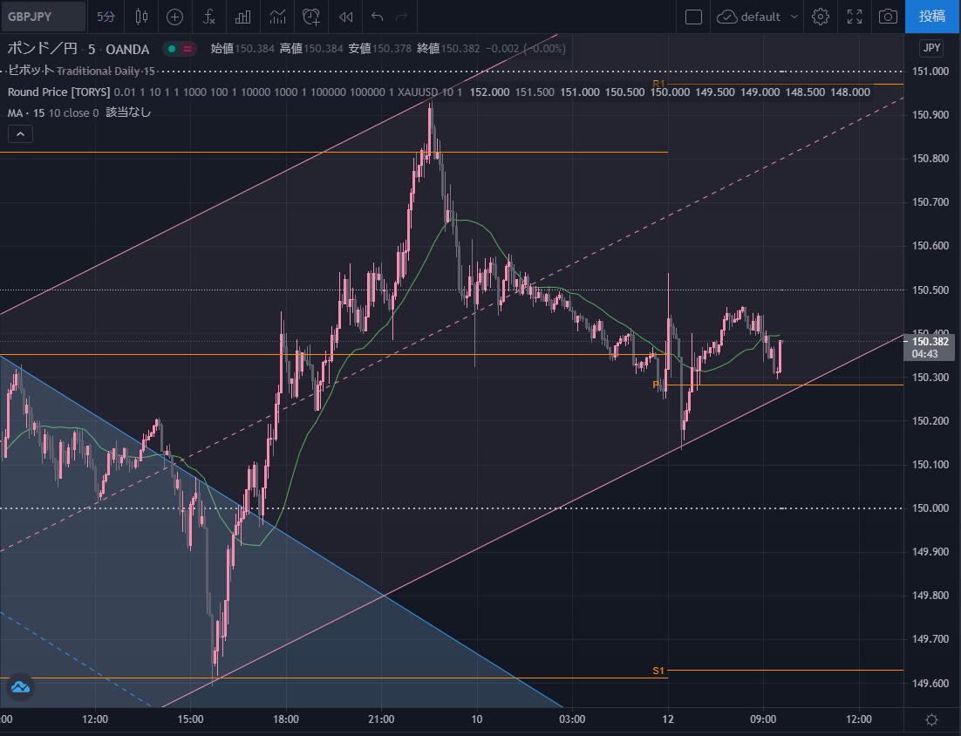

エントリー根拠
 | トレンドライン下限からの反発
 | ピボット近辺での反発

損切り
 | トレンドラインを実体が下回ったら

利確
 | キリ番（150.500）

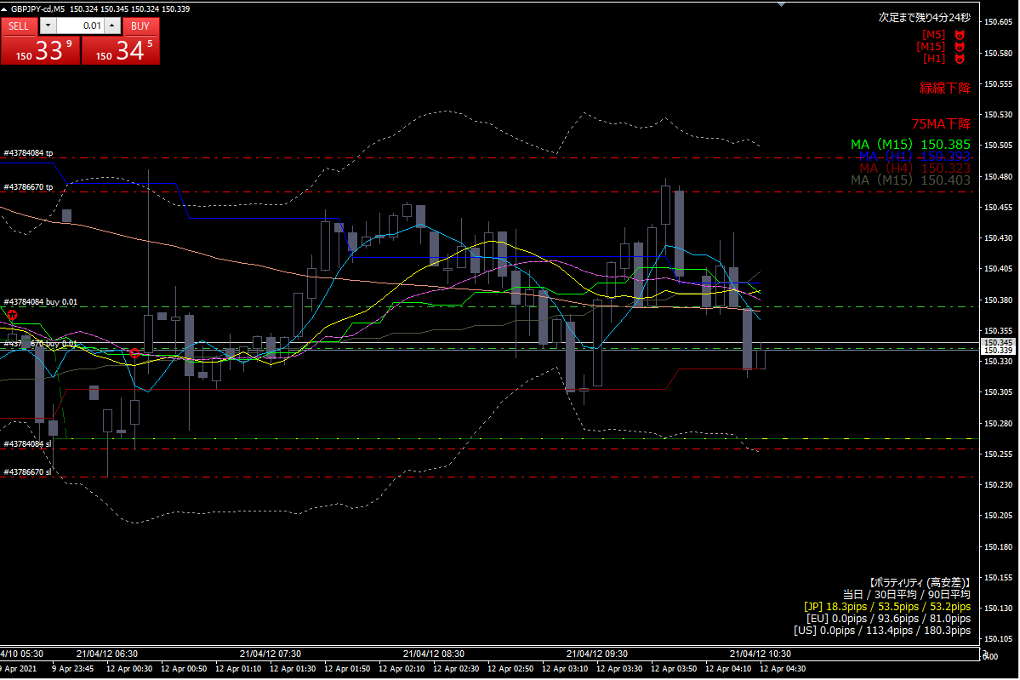

ロング
２発目

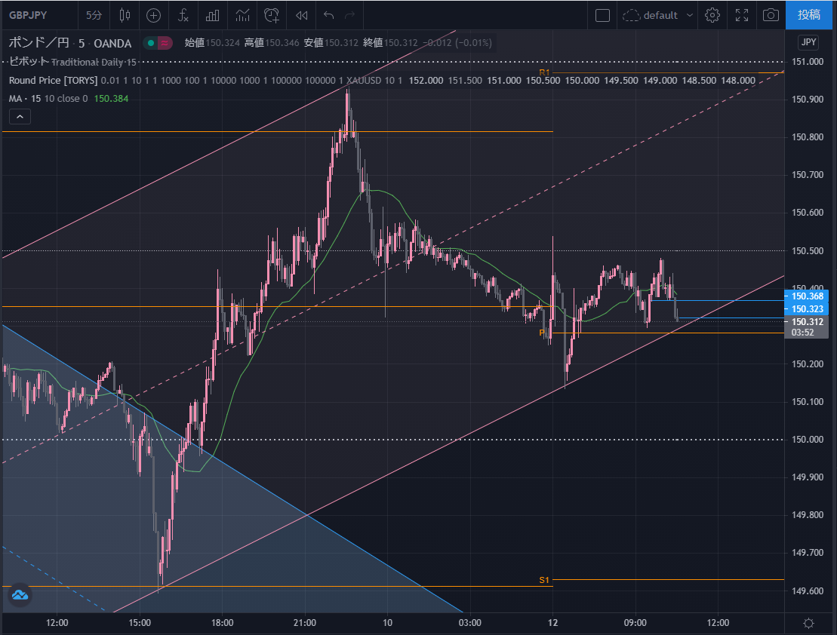

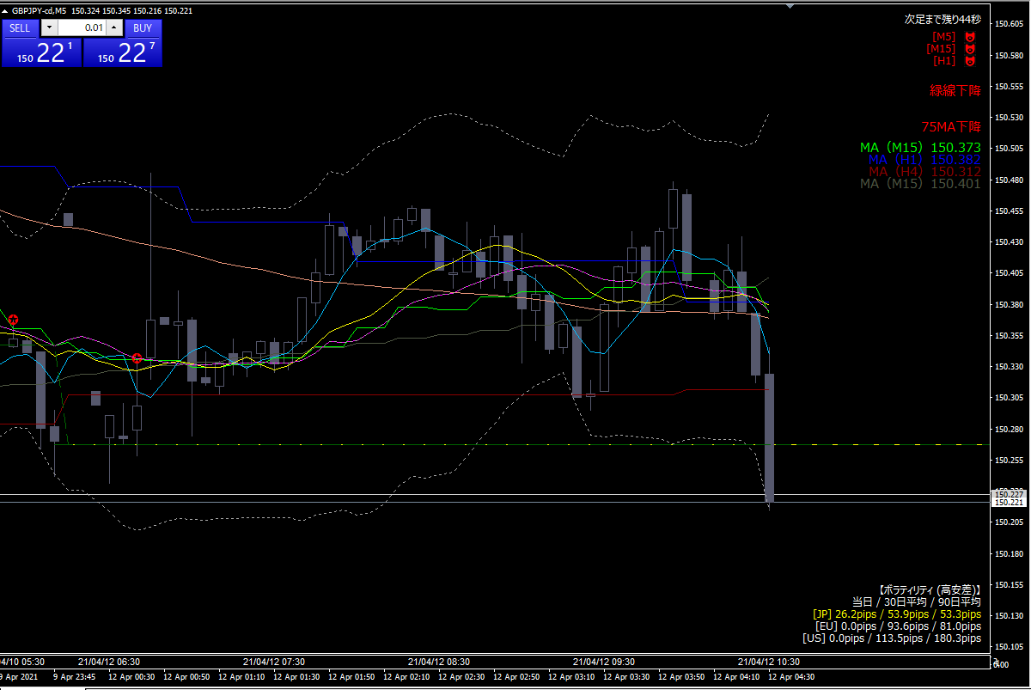

損切り

反省点
 | 突然、斜めのトレンドラインをエントリーの根拠にした
 | 引いたトレンドラインはそもそも間違えていた

01
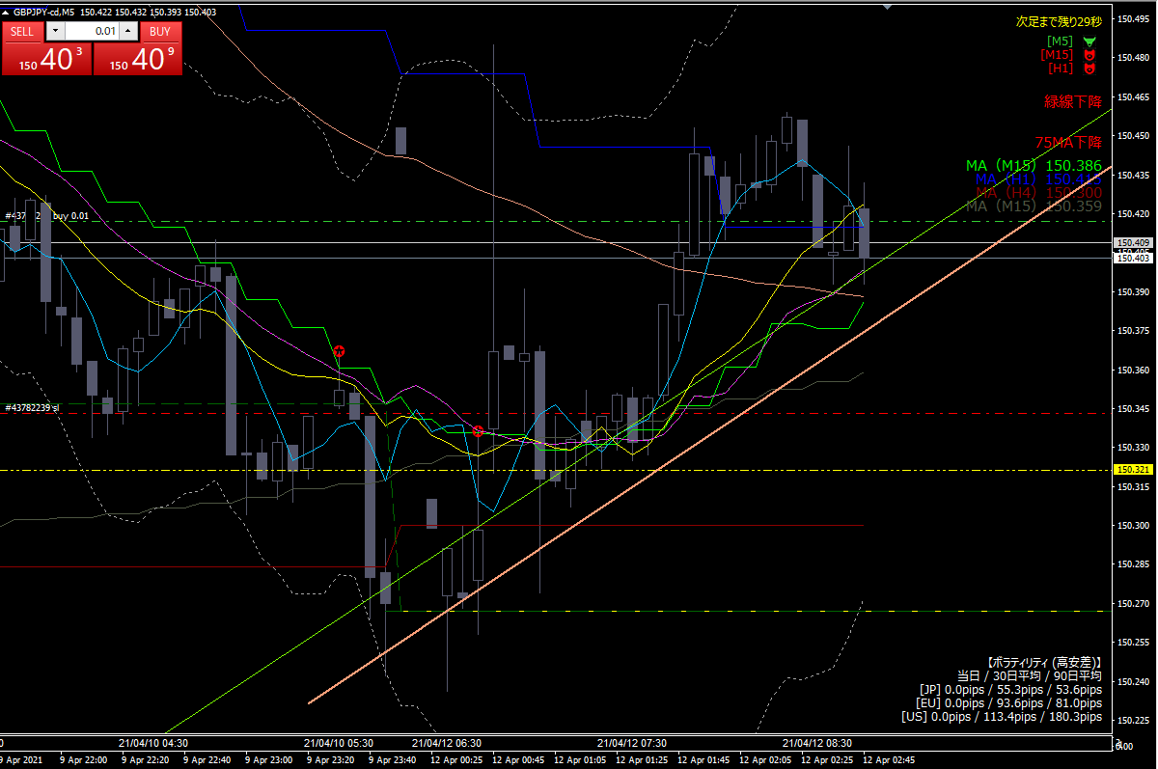
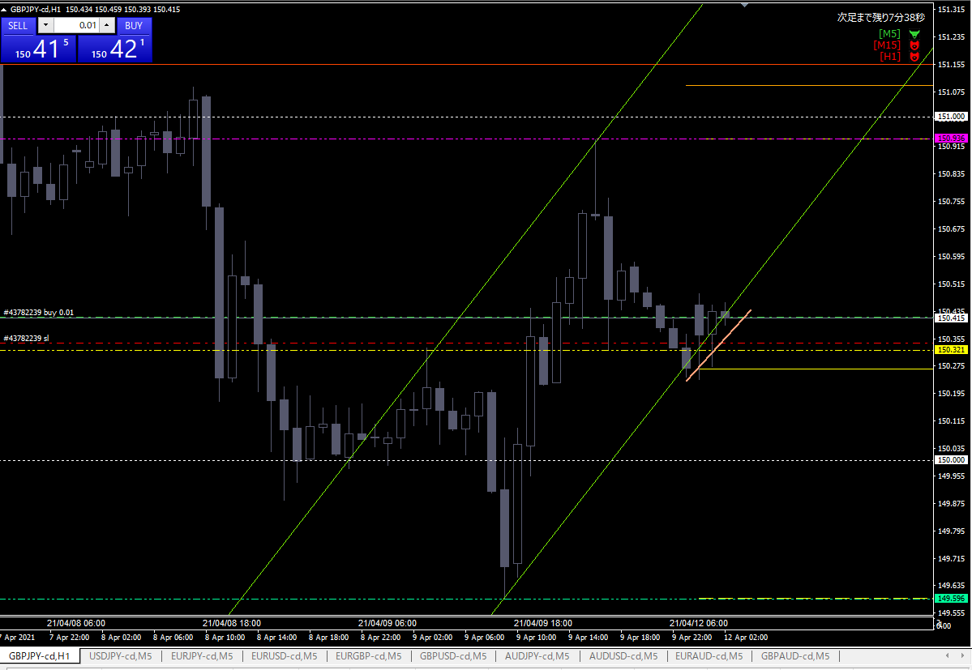

ロング

エントリー根拠
 | 黄緑のトレンドラインで反発したと判断

損切り
 | 肌色斜め線を実体が下回ったら

利確
 | 目標：前日高値とピボットR1が重なっているライン

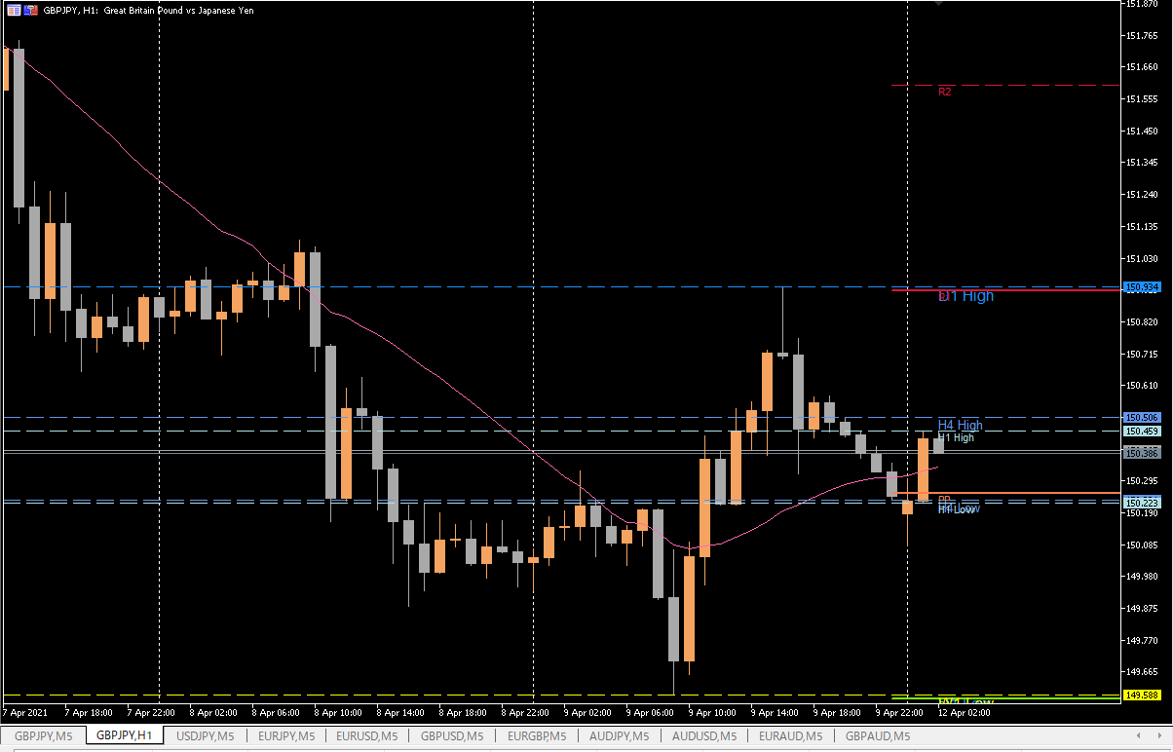

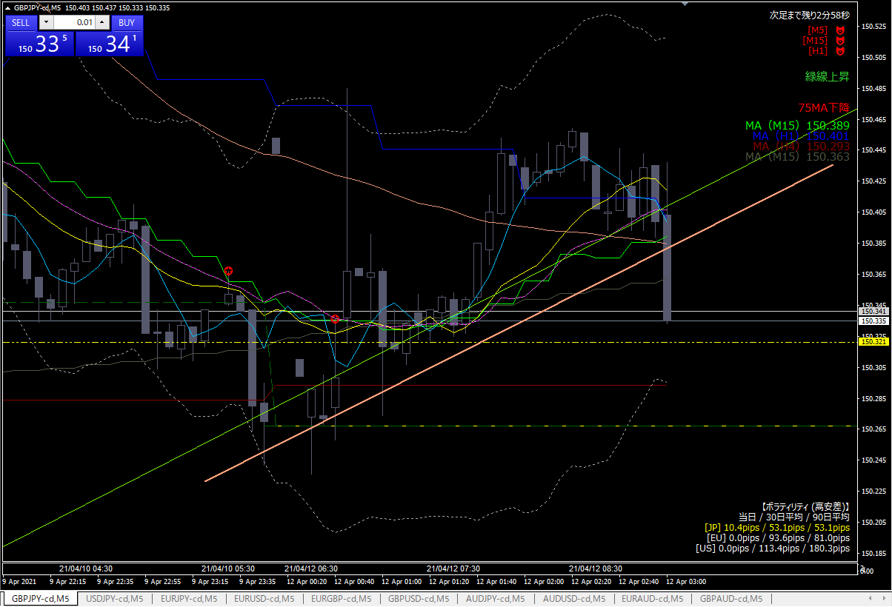

損切り

損切り根拠
 | 予め入れておいた指値にヒットした

